关系图
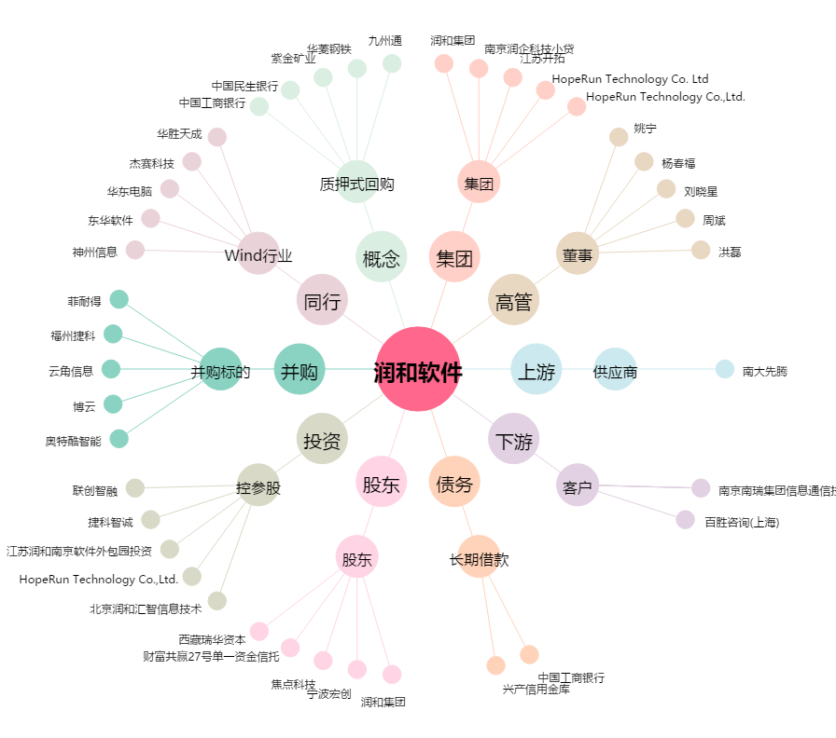
润和软件[300339.SZ] - 关系概览图

